Figura 1
Figura 1. Structura câștigului salarial în anul 2020

Sume plătite regulat | Sume plătite neregulat | Sume calculate pentru timpul nelucrat | Drepturi în natură
87.3 | 3.8 | 8.6 | 0.2

Figura 2
Figura 2. Evoluția indicilor câștigurilor salariale și a indicilor prețurilor de consum, în 2011-2020 (în % față de anul precedent)

Indicator | 2011 | 2012 | 2013 | 2014 | 2015 | 2016 | 2017 | 2018 | 2019 | 2020
Indicele câștigului salarial mediu brut | 111.0 | 111.3 | 108.5 | 111.3 | 111.0 | 110.1 | 111.8 | 112.2 | 115.4 | 109.8
Indicele câștigului salarial real | 103.2 | 106.4 | 103.7 | 105.9 | 101.2 | 103.5 | 104.9 | 108.9 | 110.1 | 105.8
Indicele prețurilor de consum (IPC) | 107.6 | 104.6 | 104.6 | 105.1 | 109.7 | 106.4 | 106.6 | 103.0 | 104.8 | 103.8

Figura 3
Figura 3. Câștigul salarial mediu lunar brut în sectorul real, după mărimea unității, în anul 2020

Total | 8135.7
1-9 salariați | 5782.0
10-49 salariați | 7190.2
50-249 salariați | 8442.6
250 și mai mulți salariați | 9641.2

Figura 4
Figura 4. Câștigul salarial mediu lunar brut pe sexe și activități economice, în anul 2020

 | Femei | Bărbați
Agricultură, silvicultură și pescuit | 4598.7 | 5175.7
Activități de cazare și alimentație publică | 4646.5 | 5423.2
Activități de servicii administrative și activități de servicii suport | 6472.8 | 5985.4
Artă, activități de recreere și de agrement | 5271.7 | 6358.2
Transport și depozitare | 6007.5 | 6738.4
Tranzacții imobiliare | 5573.3 | 6845.2
Învățământ | 7046.5 | 6919
Comerț cu ridicata și cu amănuntul; întreținerea și repararea autovehiculelor și a motocicletelor | 6239.2 | 7520.3
Construcții | 6794.5 | 7719.8
Industrie - total | 6700.6 | 8353
Total economie | 7387.2 | 8558.5
Alte activități de servicii | 9649.8 | 9529.6
Activități profesionale, științifice și tehnice | 9277.9 | 10168.7
Administrație publică și apărare; asigurări sociale obligatorii | 9514.8 | 10346.6
Sănătate și asistență socială | 8203.4 | 10689.4
Activități financiare și de asigurări | 10934.8 | 19742.4
Informații și comunicații | 13279.1 | 21415.6

Harta 1
Harta 1. Câștigul salarial mediu lunar brut în profil teritorial, în anul 2020
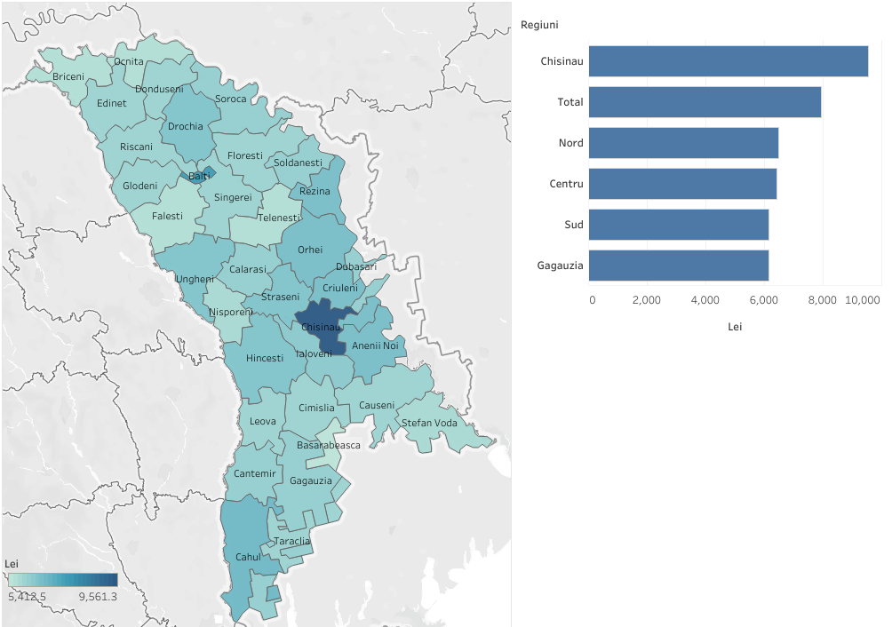

 |  | https://public.tableau.com/app/profile/statistica.md/viz/Castigulsalarialmediulunar2020/Dashboard1
Regiuni de dezvoltare/ municipii, raioane | Total
Total | 7943.0
Municipiul Chisinau | 9561.3
Nord | 6501.2
Municipiul Balti | 7618.3
Briceni | 5707.7
Donduseni | 5939.9
Drochia | 6441.1
Edinet | 5951.4
Falesti | 5666.6
Floresti | 6031.0
Glodeni | 5953.9
Ocnita | 5715.2
Riscani | 6019.6
Singerei | 6054.9
Soroca | 6214.7
Centru | 6429.9
Anenii Noi | 6732.0
Calarasi | 6172.1
Criuleni | 6679.0
Dubasari | 6141.7
Hincesti | 6423.2
Ialoveni | 6375.6
Nisporeni | 5879.5
Orhei | 6730.4
Rezina | 6604.3
Straseni | 6452.2
Soldanesti | 6083.4
Telenesti | 5704.0
Ungheni | 6415.7
Sud | 6151.3
Basarabeasca | 5412.5
Cahul | 6750.6
Cantemir | 6139.0
Causeni | 5990.9
Cimislia | 5918.5
Leova | 5959.8
Stefan Voda | 5857.8
Taraclia | 5917.9
U.T.A Gagauzia | 6150.7

Figura 5
Figura 5. Structura cheltuielilor cu forța de muncă, în anul 2020

Câștigurile salariale | Contribuțiile angajatorului pentru asigurările sociale obligatorii de stat | Primele de asigurare obligatorie de asistență medicală, platită de angajator | Alte cheltuieli cu forța de muncă
80.3 | 14.8 | 3.3 | 1.6

Figura 6
Figura 6. Evoluția numărului mediu al salariaților, 2012-2020

 | 2012 | 2013 | 2014 | 2015 | 2016 | 2017 | 2018 | 2019 | 2020
Numărul mediu al salariaților | 628.7 | 621.5 | 613.5 | 601.4 | 594.2 | 598.9 | 613.0 | 625.2 | 601.6
Indicele numărului mediu al salariaților (față de anul precedent) | 97.7 | 98.9 | 98.7 | 98.0 | 98.8 | 100.8 | 102.4 | 102.0 | 96.2

Figura 7
Figura 7. Structura numărul mediu al salariaților pe sexe și activităților economice, în anul 2020

Activități economice | Femei | Bărbați
Construcții | 12.1 | 87.9
Agricultură, silvicultură și pescuit | 26.5 | 73.5
Transport și depozitare | 28.1 | 71.9
Activități de servicii administrative și activități de servicii suport | 33.2 | 66.8
Administrație publică și apărare; asigurări sociale obligatorii | 43.4 | 56.6
Tranzacții imobiliare | 43.9 | 56.1
Informații și comunicații | 44.6 | 55.4
Industrie - total | 47.7 | 52.3
Comerț cu ridicata și cu amănuntul; întreținerea și repararea autovehiculelor și a motocicletelor | 49.8 | 50.2
Total | 52.5 | 47.5
Activități profesionale, științifice și tehnice | 52.8 | 47.2
Artă, activități de recreere și de agrement | 58.3 | 41.7
Alte activități de servicii | 59.7 | 40.3
Activități de cazare și alimentație publică | 64.8 | 35.2
Activități financiare și de asigurări | 69.5 | 30.5
Învățământ | 76.8 | 23.2
Sănătate și asistență socială | 81.3 | 18.7

Figura 8
Figura 8. Structura numărul mediu al salariaților pe sexe în profil teritorial, în anul 2020

 | Femei | Bărbați
Sîngerei | 62.3 | 37.7
Fălești | 62.3 | 37.7
Nisporeni | 60.0 | 40.0
Telenești | 59.6 | 40.4
Ungheni | 58.6 | 41.4
Ștefan Vodă | 58.4 | 41.6
Căușeni | 58.4 | 41.6
Cantemir | 57.9 | 42.1
Orhei | 57.3 | 42.7
Soroca | 56.5 | 43.5
Rîșcani | 56.1 | 43.9
Dondușeni | 56.0 | 44.0
Leova | 55.8 | 44.2
Dubăsari | 55.6 | 44.4
Glodeni | 55.3 | 44.7
Florești | 55.3 | 44.7
Hîncești | 54.7 | 45.3
Ocnița | 54.6 | 45.4
Municipiul Bălți | 54.6 | 45.4
Ialoveni | 54.5 | 45.5
Rezina | 54.3 | 45.7
Drochia | 54.3 | 45.7
Cahul | 53.9 | 46.1
Criuleni | 53.3 | 46.7
Strășeni | 53.3 | 46.7
Total | 52.5 | 47.5
Șoldanești | 52.4 | 47.6
Călărași | 52.3 | 47.7
Briceni | 52.2 | 47.8
U.T.A Găgăuzia | 51.4 | 48.6
Edineț | 51.3 | 48.7
Taraclia | 50.8 | 49.2
Municipiul Chisinău | 50.4 | 49.6
Anenii Noi | 49.9 | 50.1
Cimișlia | 49.9 | 50.1
Basarabeasca | 47.8 | 52.2

